Sheet1
Nome do programa | Funcionalidades | Pontos Fortes | Pontos Fracos | Diferencial | Tela | Aonde encontrar
Goniômetro (G-pro) Gratuito | Medir amplitude dos movimentos dos pacientes de forma rápida e precisa | Produto altamente inovador, fornecido de forma gratuita e de desenvolvimento complexo | Suporte não tem uma boa qualidade. | Produto inovador e confiável, testado em diversas áreas da saúde como fisioterapia, radiologia e quiropraxia. | 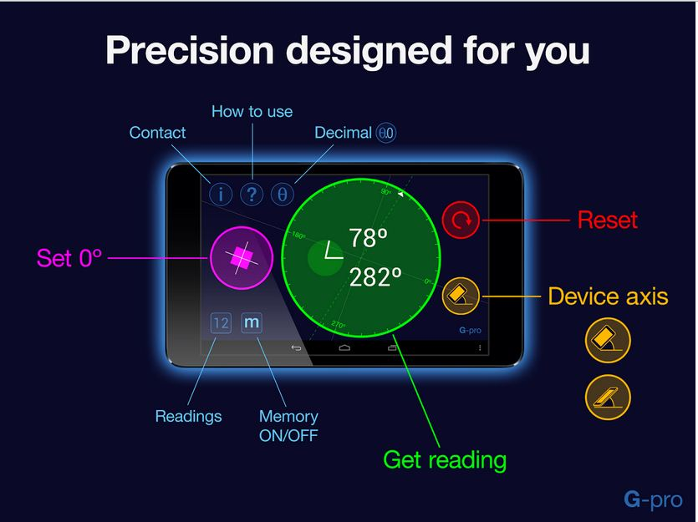 | AppStore e Google Play
VideoXs | Feito para garantir a prática correta de exercicios tanto em casa, como na academia e esportes em geral | Determina pontos especificos do corpo a serem trabalhados, identifica problemas chave do paciente, determina objetivos e tempo para solução | Disponível apenas para dispositivos Apple | Profissionais podem realizar o acompanhamento do paciente "a distância", garantindo uma melhor evolução dos pacientes | 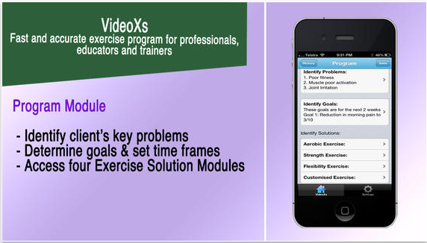 | Appstore

